1 部材の選別
1 ねじりを受ける部材の選別

■ 図 1 ねじりを受ける部材の例
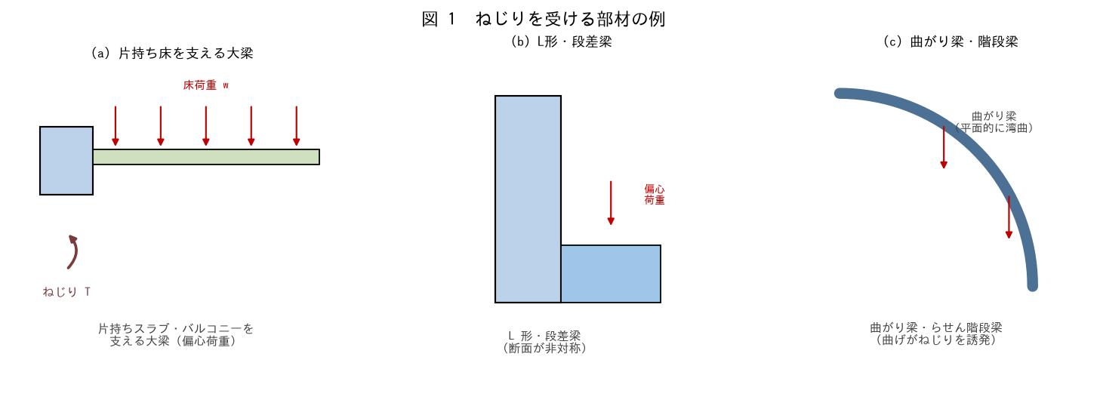

■ 問題 1 ねじりが生じる条件
部材にねじりが生じる基本条件を答えよ（荷重の作用線が部材のせん断中心（≒図心）から偏心している）。次の各部材でねじりの有無を判定せよ。

No. | 部材 | ねじり有無（記入） | 理由（記入）
(1) | 両側に対称にスラブが載る中間大梁
(2) | 片持ちバルコニーを片側だけ支える大梁
(3) | らせん階段の曲がり梁
(4) | L 形（段差付き）断面の梁
(5) | 外周梁（外壁側に庇・手摺が偏心）

■ 問題 2 なぜ両側対称だとねじりが小さいか
中間大梁で左右のスラブ荷重が対称なら、ねじりが打ち消される理由を1 行で。逆に片側だけ／荷重差があるとねじりが残る。

■ 問題 3 マンションでのねじり部材
RC マンションでねじり検討が要る代表部位を 3 つ挙げよ（片持ちバルコニーを支える外周大梁／片持ち庇のある梁／エレベーター周りの段差梁 等）。

2 Tの算定
2 ねじりモーメント T の算定

■ 図 2 偏心荷重によるねじり
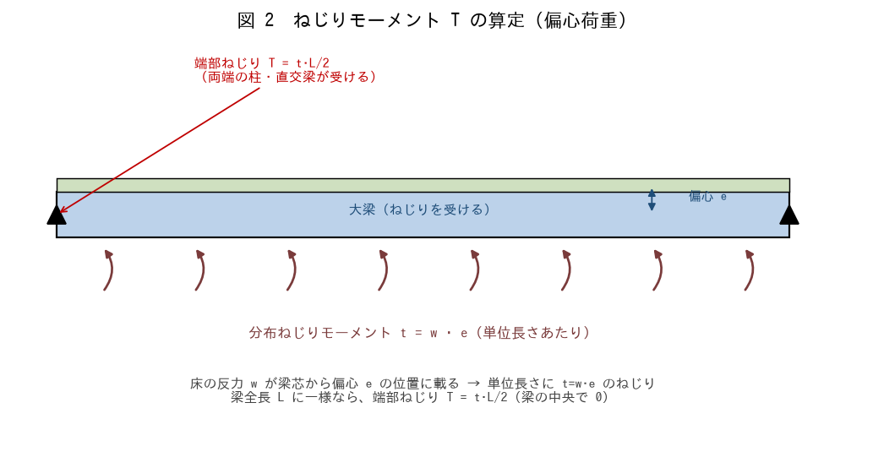

■ 問題 1 分布ねじりと端部ねじり
片持ちスラブの反力 w=15 kN/m が、大梁芯から偏心 e=1.0m の位置に載る。(1) 単位長さあたりの分布ねじり t を求めよ（t=w·e）。(2) 梁スパン L=6m のとき、端部ねじりモーメント T を求めよ（T=t·L/2）。

項目 | 式 | 値（記入）
分布ねじり t | w · e = 15 × 1.0
端部ねじり T | t · L / 2 = t × 6 / 2

■ 問題 2 ねじりの分布
一様分布ねじり t が両端で対称に支持される梁では、ねじりモーメント図はどんな形か（端部で最大 ±t·L/2、中央で 0 の直線）。曲げの Q 図と似ていることを確認せよ。

■ 問題 3 集中ねじり
梁の途中に片持ち小梁が取り付き、その反力 P=30kN が偏心 e=0.8m の位置に載る。集中ねじり T=P·e を求めよ。集中ねじりは取り付き点でねじりモーメントが段状に変化することも述べよ。

■ 問題 4 ねじりの伝達先
梁のねじりモーメントは最終的にどこへ伝わるか（端部の柱・直交梁の曲げ／ねじりへ）。柱・直交梁側でもこの反力ねじりを受ける設計が要ることを述べよ。

3 釣合変形適合
3 釣合ねじり と 変形適合ねじり

■ 図 3 2 種類のねじり
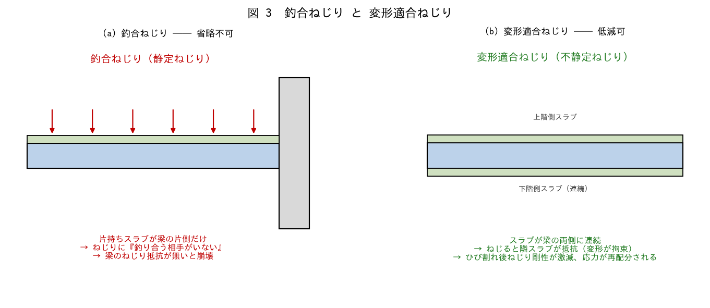

■ 問題 1 定義
(1) 釣合ねじり（静定ねじり）とは何か。省略できない理由を、力の釣り合いの観点から説明せよ（他に抵抗する要素がない）。
(2) 変形適合ねじり（不静定ねじり）とは何か。低減できる理由を、ひび割れ後のねじり剛性低下と応力再配分の観点から説明せよ。

■ 問題 2 判別
No. | 状況 | 釣合/変形適合（記入）
(1) | 片持ちバルコニーを片側だけ支える外周梁
(2) | 両側に連続スラブが載る中間大梁の微小なねじり
(3) | 片持ち庇（キャノピー）を支える梁
(4) | 直交する小梁が片側に取り付く大梁（スラブは両側連続）

■ 問題 3 設計方針の違い
釣合ねじりと変形適合ねじりで、設計上の扱いがどう違うか。(a) 釣合＝ねじりに対して確実に鉄筋で抵抗（省略不可）。(b) 変形適合＝ひび割れ発生ねじり以下に抑える／最小補強で対応。それぞれ 1 行で補足せよ。

■ 問題 4 なぜ区別が重要か
変形適合ねじりを『釣合ねじり』と誤って全ねじりに鉄筋設計するとどうなるか（過大・不経済）。逆に釣合ねじりを見落とすと（崩壊）。区別の重要性を述べよ。

4 GJ・Bach式
4 ねじり剛性 GJ と Bach 式による τmax

■ 図 4 ねじり応力分布と Bach 式
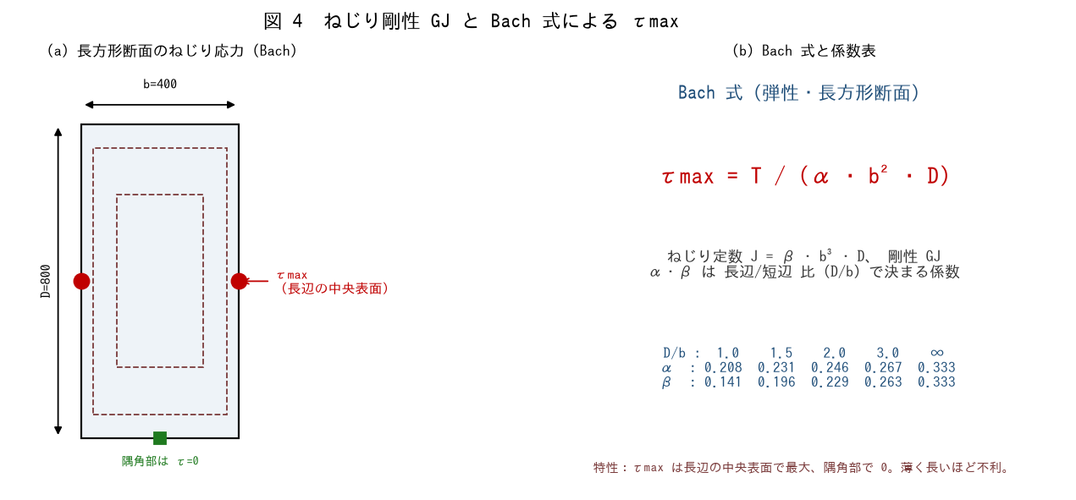

■ 問題 1 ねじり定数 J とねじり剛性 GJ
b=400×D=800（D/b=2.0）。J=β·b³·D（β=0.229）、G=Ec/(2(1+ν))。Ec=20,500、ν=0.2 として J・G・GJ を求めよ。

項目 | 式 | 値（記入）
G | Ec/(2(1+ν))=20500/2.4
J | 0.229×400³×800
GJ | G × J

■ 問題 2 Bach 式で τmax
ねじり T=40 kN·m のとき、τmax=T/(α·b²·D)（α=0.246）を求めよ。

項目 | 式 | 値（記入）
τmax | 40×10⁶/(0.246×400²×800)

■ 問題 3 Bach 式の特性
(1) τmax はどの位置で最大になるか（長辺の中央表面）、どこで 0 か（隅角部）。(2) 同じ断面積でも『薄く長い』断面ほどねじりに弱い理由を述べよ（α が 1/3 に近づき τmax 増、J が小さくねじれやすい）。

■ 問題 4 ねじれ角
ねじれ角 θ = T·L /(G·J)。L=6m の梁全体のねじれ角を求めよ（T=40kN·m、GJ は問題 1 の値）。過大なねじれ変形はスラブのひび割れ・仕上げ不具合の原因になることも述べよ。

5 Rausch式
5 Rausch 式 ── 必要軸方向筋・あばら筋

■ 図 5 立体トラスと Rausch 式
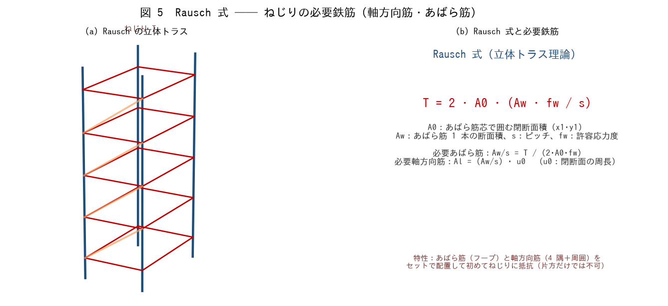

■ 問題 1 立体トラスの理解
ねじりを受ける RC 部材は、ひび割れ後『立体トラス』として抵抗する。トラスの構成要素を答えよ（斜めコンクリート圧縮ストラット／あばら筋（引張フープ）／軸方向筋（4 隅＋周囲の引張材））。あばら筋だけ・軸方向筋だけでは抵抗できない理由も述べよ。

■ 問題 2 必要あばら筋
T=40 kN·m、かぶり 50mm → あばら筋芯 x1=300・y1=700、閉断面積 A0=x1·y1、fw=295。必要あばら筋 Aw/s=T/(2·A0·fw) を求めよ。

項目 | 式 | 値（記入）
A0 | 300×700
Aw/s | 40×10⁶/(2×A0×295)
s=150 の必要 aw | (Aw/s)×150
採用（D10 2脚=142 等）

■ 問題 3 必要軸方向筋
閉断面の周長 u0=2(x1+y1)。必要軸方向筋 Al=(Aw/s)·u0 を求め、配筋（D13 何本相当か）を検討せよ。軸方向筋は 4 隅と各辺に分散配置することも述べよ。

項目 | 式 | 値（記入）
u0 | 2×(300+700)
Al | (Aw/s)×u0
配筋（D13=127） | Al/127 本

■ 問題 4 Rausch 式の特性と配筋ルール
(1) Rausch 式は薄肉閉断面（中空管）の理論で、中実断面では外周部だけがねじりに効くとみなす。この考え方を 1 行で。(2) ねじり用あばら筋は『閉じたフープ（135°フック）』でなければならない理由。(3) ねじり筋は曲げ・せん断用の鉄筋に『加算』して配筋することも述べよ。

6 曲げとの組合せ
6 曲げ（せん断）とねじりの組合せ応力

■ 図 6 組合せ応力（片側の表面で加算）
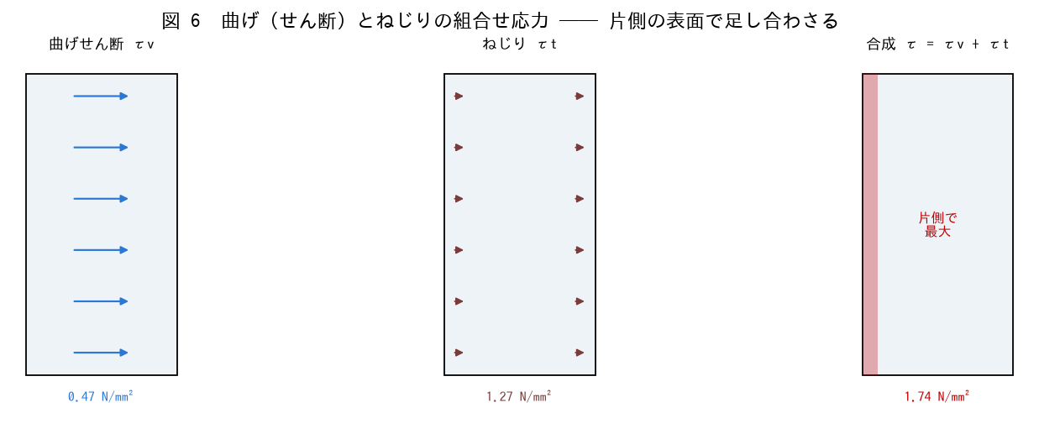

■ 問題 1 せん断応力の重ね合わせ
曲げによるせん断 τv とねじりによる τt は、断面の片側の表面では同じ向きになり足し合わさる。反対側では逆向きで相殺する。τv=0.47、τt=1.27 のとき、最大となる側の合成 τ を求めよ。

項目 | 値（記入）
曲げせん断 τv = Q/(b·j) | 0.47
ねじり τt = τmax | 1.27
合成 τ（加算側）
相殺側 τ

■ 問題 2 許容応力度との比較
合成 τ をコンクリートの許容せん断応力度と比較する。τ が許容以下ならコンクリートで負担、超える分は鉄筋（ねじり用あばら筋＋せん断補強筋）で負担する、という流れを説明せよ。

■ 問題 3 鉄筋量の合算
同じあばら筋が『せん断用』と『ねじり用』を兼ねる場合、必要量はどう合算するか（せん断用 Aw/s ＋ ねじり用 Aw/s を加算した量を配置）。軸方向筋も曲げ用主筋＋ねじり用軸方向筋を加算する考え方を述べよ。

■ 問題 4 実務チェック
ねじりを受ける梁の配筋で確認する項目を 4 つ挙げよ：①あばら筋が閉フープ（135°フック）か ②ねじり用軸方向筋を四隅＋周囲に配したか ③せん断＋ねじりの合算量を満たすか ④釣合ねじりか変形適合ねじりかの判定。

